C,C++
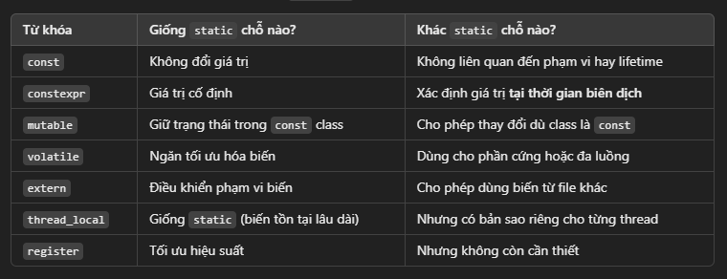
I. SỰ KHÁC NHAU GIỮA CLASS VÀ STRUCT
1. Giống nhau
- Cấu trúc dữ liệu:
+ Cả hai đều có thể chứa biến (data members) và hàm (member functions)
+ Cả hai đểu hỗ trợ việc kế thừa, hàm tạo (constructor), hàm hủy (destructor), map chồng toán tử (operator overloading), template, etc.
- Cách truy cập
+ Đều có thể sử dụng các thuộc tính như public, private, protected để kiểm soát quyền truy cập dữ liệu (For more detail about those properties). |  |  |  |  |  | Click here

Cả struct và class đều được hỗ trợ tính kế thừa, tính đa hình, tính đóng gói tuy nhiên cách sử dụng có một số khác biệt như bảng sau. |  |  |  |  | Click here

2. Khác nhau
Bảng so sánh sự khác nhau giữa struct và class
Đặc điểm | Struct |  | Class
Mặc định acces modifier | Các biến/hàm mặc định là public |  | Các biến/hàm mặc định là private
Dùng phổ biến trong | Dữ liệu đơn giản (POD - Plain Old Data) |  | Lập trình hướng đối tượng (OOP)
Kế thừa mặc định | public |  | private
Khả năng bảo mật | Kém hơn vì mặc định khi khai báo là public |  | Cao hơn vì mặc định khi khai báo là private

Bảng so sánh sự khác nhau giữa các thuộc tính trong struct và class
Đặc điểm | Struct |  | Class
Mặc định acces modifier | public |  | private
Mặc định kết thừa | public |  | private
Đóng gói (Encapsulation) | Thấp hơn |  | Cao hơn
Kế thừa (Inheritance) | Có (mặc định là public) |  | Có (mặc định là private)
Kế thừa (Inheritance) | Có nhưng ít dùng |  | Thường dùng

II. Đặc điểm của protected, private và public trong C++
Đây là các thuộc tính kiểm soát quyền truy cập (Access control) của các thành viên (members) trong cùng một class hoặc một struct.
Tuy nhiên tùy thuộc vào từng properties sẽ có sự giới hạn khác nhau, refer bảng sau để biết thêm chi tiết:

Quyền truy cập | Truy cập trong cùng class |  | Truy cập từ class con | Truy cập từ bên ngoài class
public | Allowed ✅ |  | Allowed ✅ | Allow ✅
protected | Allowed ✅ |  | Allowed ✅ | Not Allowed ❌
private | Allowed ✅ |  | Not Allowed ❌ | Not Allowed ❌

Từ bảng trên ta có bảng sau mô tả khi nào nên dùng private, protected và public như sau:

Khi nào dùng | private |  | protected | public
Dữ liệu nhạy cảm | Recommended ✅ |  | Not Suitable ❌ | Not Suitable ❌
Dữ liệu có thể truy cập từ class con | Not Suitable ❌ |  | Suitable ✅ | OK ✅
Dữ liệu công khai được (API, Interface) | Not Suitable ❌ |  | Not Suitable ❌ | Recommended ✅

III. Ý nghĩa về Static.
Ngoài static ra thì cũng có một số từ khóa khác liên quan đến C++ . Tuy nhiên về độ phổ biến thì static thường đề cập nhiều hơn nên theo nội dung title ở đây sẽ chỉ đề cập đến static.
Static trong C++ có thể ảnh hưởng đến biến, hàm và class members. Không những thế, static còn có thể ảnh hưởng đến nơi mà thuộc tính này được khai báo.

1. static khi là biến cục bộ (local variable)
Biến này sẽ được khởi tạo một lần duy nhất và giữ nguyên giá trị giữa các lần hàm được gọi.
Ví dụ:
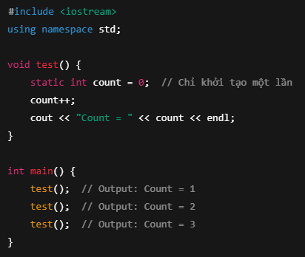

2. static khi là biến toàn cục (global variable)
Trong trường hợp này, biến static chỉ có thể được sử dụng tại file mà đang khai báo biến đó (Internal Linkage).
Điều này dẫn đến nó sẽ không thể truy cập được từ file khác, giúp tránh việc xung đột tên khi implement.

Ví dụ: Giả sử tại file method1.cpp ta có đoạn code như sau:
globalVar can not use in the other file cpp.

3. static khi là member trong class (static member)
Khi một biến trong class được khai báo với thuộc tính static, thì nó sẽ được dùng chung cho tất cả các object, thay vì mỗi object có một bản sao riêng biệt.
Điều này có nghĩa là mọi object được khởi tạo từ class có biến static đều có thể truy cập biến static đó.
Ví dụ:
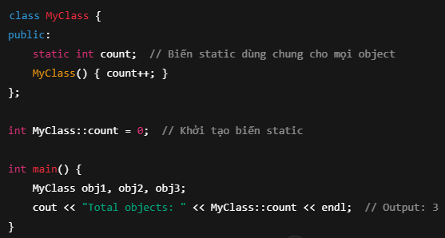

Ngoài ra, có 1 ví dụ khác như sau: |  | StaticProperty
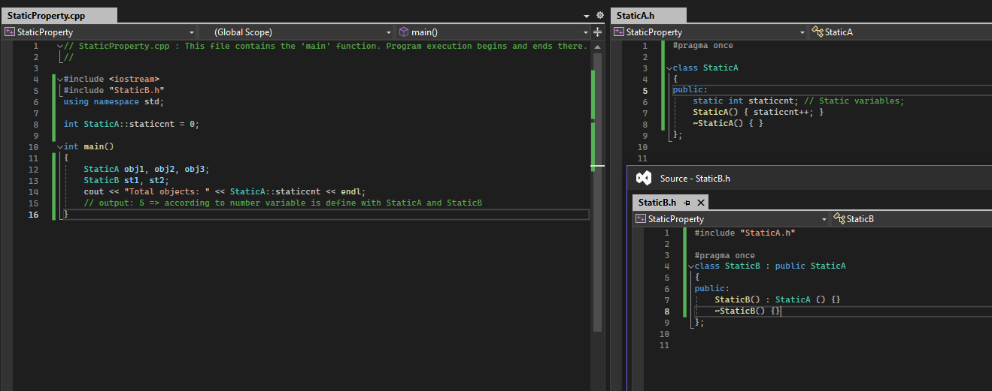

4. static trong phương thức của class
- Phương thức static không thể truy cập vào this hoặc non-static members của class đó.
- Có thể gọi trực tiếp method đó mà không cần phải khởi tạo object.
Ví dụ:

5. static trong hàm (file-scope static function)
Giống với static global variable, khi khai báo một hàm static trong file, hàm này chỉ có thể được gọi từ file đó.
=> Có thể dùng khi muốn giới hạn phạm vi của một hàm ở file hiện tại mà thôi.
Cơ mà nghĩ thường thì sẽ ít dùng

6. Summerize
Bảng sau sẽ tóm tắt ý nghĩa của static tại từng vị trí như sau:

Khi nào dùng | Ý nghĩa
Biến cục bộ | Chỉ khởi tạo một lần, giữ giá trị giữa các lần gọi
Biến toàn cục | Giới hạn phạm vi trong file hiện tại
Biến trong class | Dùng chung cho tất cả các object
Method in class | Không cần object để gọi, không truy cập được non-static members
Method in file | Chỉ dùng trong file chứa nó

IV. Các thuộc tính khác
Ngoài static ra vẫn còn một số các thuộc tính khác hỗ trợ cho việc quản lí phạm vi (scope) và vòng đời (life time) của biến/hàm.

1. const (Hằng số - không thay đổi giá trị)
- Giữ nguyên giá trị sau khi khởi tạo và có thể kết hợp được với static.
- Giúp bảo vệ giữ liệu khỏi bị thay đổi ngoài ý muốn.
- Được sử dụng khi không muốn giá trị của biến bị thay đổi.

2. constexpr (Hằng số thời gian biên dịch - Compile-time constant)
- Thường thấy ít sử dụng.
- Tương tự với const, nhưng giá trị này sẽ được tính toán tại thời gian biên dịch).
- Giúp tối ưu hiệu suất vì giá trị đã được cố định ngay từ lúc compile.
- Dùng khi giá trị có thể xác định ngay tại thời gian biên dịch.

3. mutable (Cho phép thay đổi giá trị trong const class)
- Thường thấy ít sử dụng.
- Khi một biến trong class được khai báo dưới dạng mutable, nó có thể được thay đổi ngay cả khi object đó là const.
- Thường dùng khi có catching hoặc logging bên trong class const.
- Được dùng khi cần thay đổi một số thành viên nhất định troing một const object

4. volatile (Không tối ưu hóa biến)
- Dùng khi biến có thể thay đổi ngoài tầm kiểm soát của chương trình, như biến dùng trong đa luồng hoặc tương tác với phần cứng.
- Tránh trình biên dịch tối ưu hóa biến này.
- Dùng khi biến có thể bị thay đổi bởi ngoại lực (đa luồng, phần cứng, v.v)

5. extern (Liên kết biến/hàm từ file khác)
- Thuộc tính này thường thấy là sẽ lấy hàm từ c lên c++.
- Cho phép biến/hàm được sử dụng trong nhiều file .cpp khác nhau.
- Giống với static, nhưng extern cho phép mở rộng phạm vi truy cập tới hàm được chỉ định (ngược với static file-scope).
- Được dùng khi cần chia sẻ biến/hàm giữa nhiều file.

6. thread_local (biến dành riêng cho từng thread)
- Biến có phạm vi riêng biệt cho từng thread.
- Mỗi thread có bản sao riêng và không bị ảnh hưởng bởi các thread khác.
- Được dùng khi cần biến riêng cho từng thread.
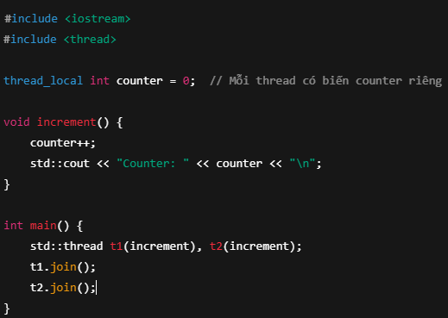

Từ các thuộc tính trên ta có bảng so sánh độ giống nhau với static như sau:

FindThePossibleMaxValue
Cho một mảng các giá trị. Tìm giá trị sum lớn nhất có thể đạt được trong mảng đó

Ta có ví dụ như sau:
 | Input
 | a = [-2, 1, -3, 4, -1, 2, 1, -5, 4]

 | Output:
 | 6

 | Explaination:
 |  | SumMax = a[0] = -2
 |  | SumMax = max(SumMax, a[0] + a[1]) = -1
 |  | SumMax = max(SumMax, a[0] + a[1] + a[2]) = -1
 |  | ……..
 |  | SumMax = max(SumMax, a[0] + a[1] + a[2] + a[3] + …. + a[8]) = …
 |  | SumMax = max(SumMax, a[1]) = …
 |  | SumMax = max(SumMax, a[1] + a[2]) = …
 |  | SumMax = max(SumMax, a[1] + a[2] + a[3]) = …
 |  | ……..
 |  | SumMax = max(SumMax, a[8]) = 6

Có 1 cách giải khá hay như sau:
Step 1: Tạo mảng các tổng tính từ index đầu đến cuối như sau:
 | 0 | Sum(a[0]) | Sum(a[0], a[1]) | Sum(a[0], a[1], a[2]) | …. | Sum(a[0], a[1], ..., a[n])

Step 2: Dựa vào mảng vừa tìm được ta sẽ move khoảng giữa các sum để tìm sum lớn nhất có thể đạt được.

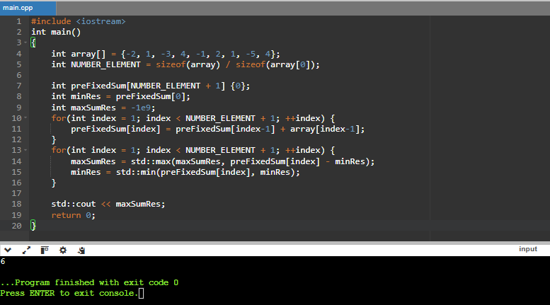
Có thể refer đoạn code dưới đây để hiểu thêm cách dùng

 | #include <iostream>
 | int main()
 | {
 | int array[] = {-2, 1, -3, 4, -1, 2, 1, -5, 4};
 | int NUMBER_ELEMENT = sizeof(array) / sizeof(array[0]);

 | int preFixedSum[NUMBER_ELEMENT + 1] {0};
 | int minRes = preFixedSum[0];
 | int maxSumRes = -1e9;
 | // Step 1
 | for(int index = 1; index < NUMBER_ELEMENT + 1; ++index) {
 | preFixedSum[index] = preFixedSum[index-1] + array[index-1];
 | }

 | // Step 2
 | for(int index = 1; index < NUMBER_ELEMENT + 1; ++index) {
 | maxSumRes = std::max(maxSumRes, preFixedSum[index] - minRes);
 | minRes = std::min(preFixedSum[index], minRes);
 | }

 | std::cout << maxSumRes;
 | return 0;
 | }

